Đăng Nhập
Usecase | ĐĂNG NHẬP

Ngày | 18/6/2022

Người Test | PHƯỚC
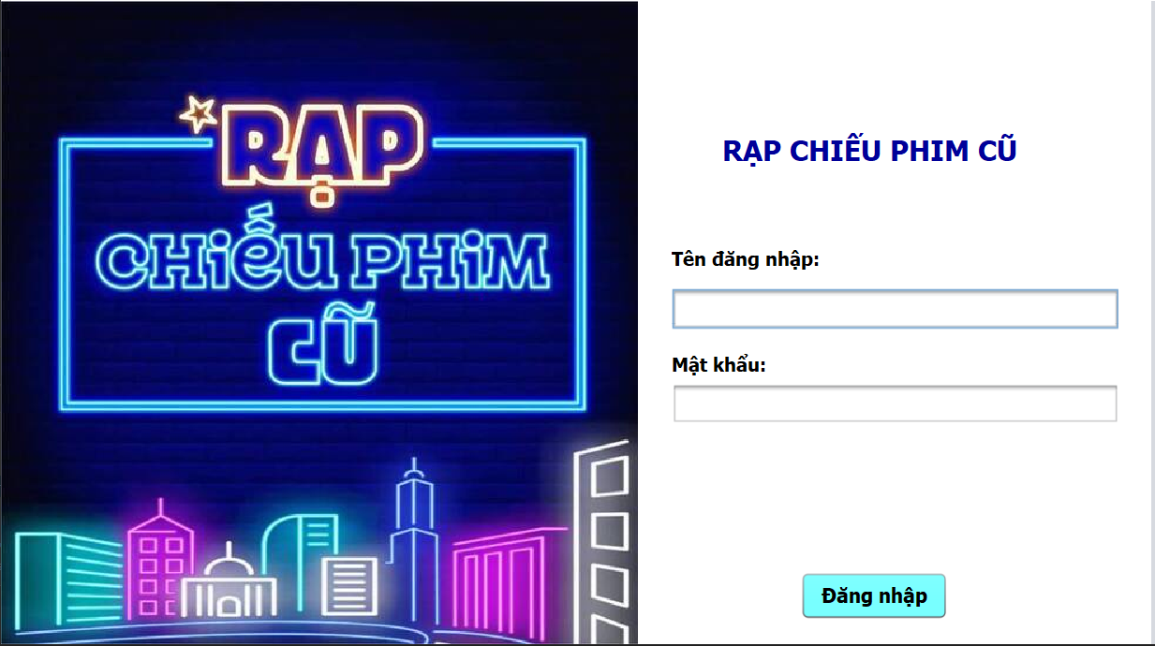

(Nơi đặt màn hình chính)

 | Tester nhập |  |  |  |  | Dev nhập
STT | Case Study | Status | Desciprtion | Bug Date | Tester | Fix Date | Dev
1 | Tên đăng nhập | OK | Nhập đúng hoa thường | 18/6/2022 | Phước | 18/6/2022 | Phương
2 | Mật khẩu | OK | Chưa ẩn được mật khẩu lúc đăng nhập | 18/6/2022 | Phước | 18/6/2022 | Phương
3 | Đăng nhập | OK | Đăng nhập không thành công nhưng không thông báo | 18/6/2022 | Phước | 18/6/2022 | Phương
4 | Đăng nhập | OK | Phân quyền chưa đúng, hiện sai trang quản lý và nhân viên | 19/6/2022 | Phước | 19/6/2022 | Phương
5 | Các text field | OK | Kích thước không đồng đều | 19/6/2022 | Phước | 19/6/2022 | Phương

Quản lý hàng hóa
Usecase | QUẢN LÝ HÀNG HÓA, NHẬP HÀNG HÓA

Ngày | 18/6/2022

Người Test | TUẤN

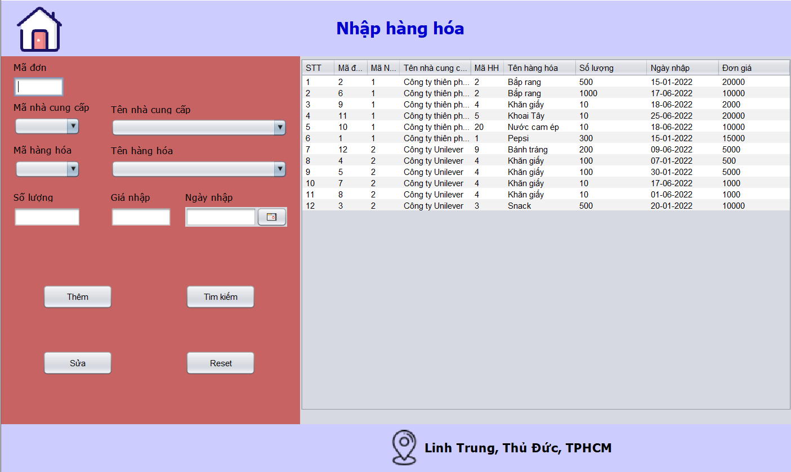
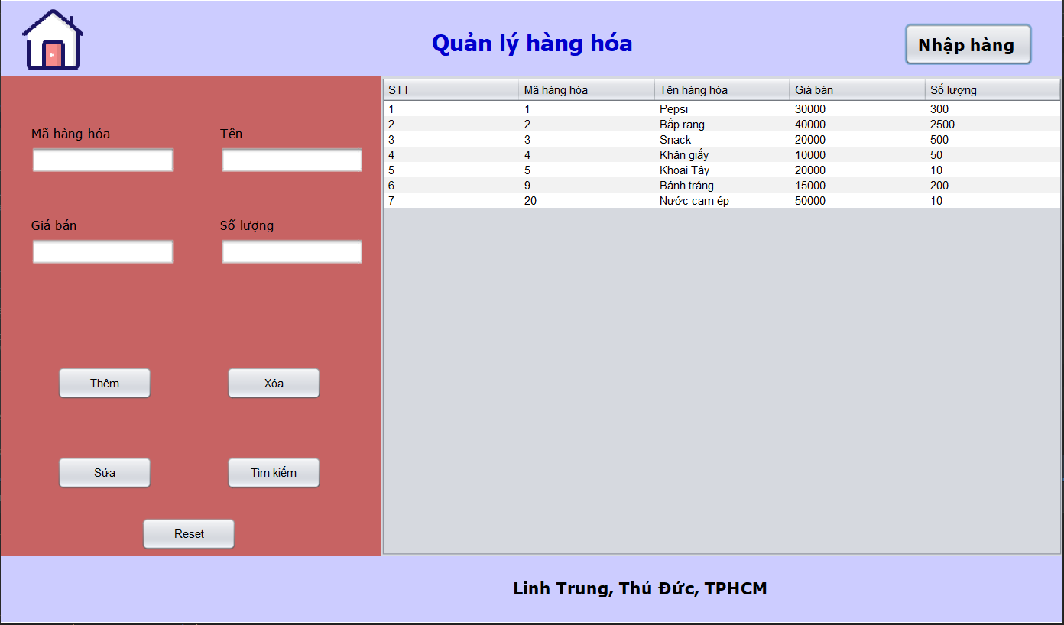 (Nơi đặt màn hình chính)

 |  |  |  |  |  |  |  | (Màn hình phụ 1)

 | Tester nhập |  |  |  |  | Dev nhập
STT | Case Study | Status | Desciprtion | Bug Date | Tester | Fix Date | Dev
1 | Text field số lượng và giá bán | OK | Còn nhập được các ký tự khác ngoài chữ số | 18/6/2022 | Tuấn | 18/6/2022 | Phương
2 | Button thêm vào trang nhập hàng | OK | Sau khi thêm mới hóa đơn nhập nhưng số lượng không cập nhật | 18/6/2022 | Tuấn | 19/6/2022 | Phương
3 | Chọn xem | OK | Không hiện được giá trị của dòng đã chọn lên cbb | 18/6/2022 | Tuấn | 19/6/2022 | Phương
4 | cập nhật | OK | Khi chọn 1 dòng có thể sửa được mã và số lượng ở trang quản lý | 18/6/2022 | Tuấn | 19/6/2022 | Phương
5 | Tìm kiếm | OK | Tìm kiếm theo ngày nhập không được | 18/6/2022 | Tuấn | 19/6/2022 | Phương

Quản lý nhân viên
Usecase | QUẢN LÝ NHÂN VIÊN

Ngày | 24/6/2022

Người Test | THANH PHƯƠNG

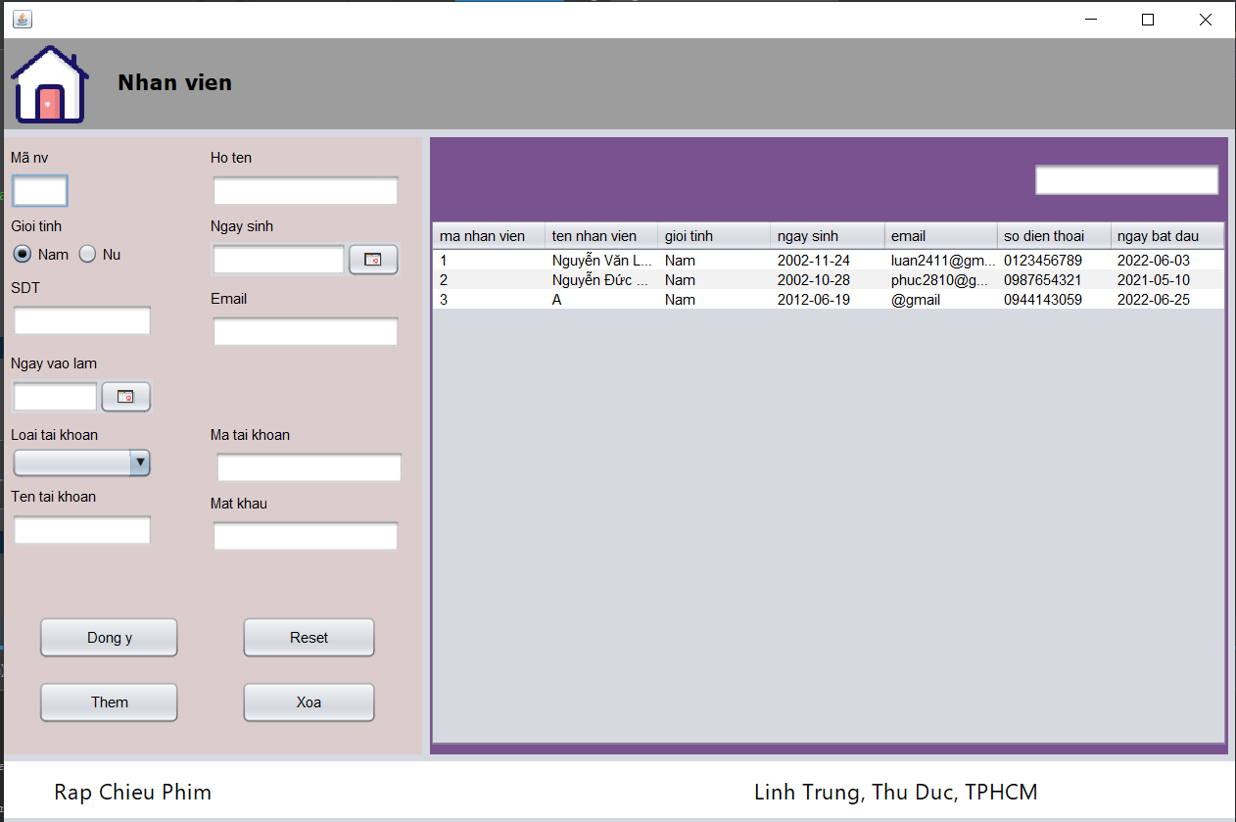 (Nơi đặt màn hình chính)

 | Tester nhập |  |  |  |  | Dev nhập
STT | Case Study | Status | Desciprtion | Bug Date | Tester | Fix Date | Dev
1 | Chọn xem | OK | Lỗi cbb hiển thị sai loại nhân viên, là có lỗi thông báo từ hệ thống | 24/6/2022 | Phương | 24/6/2022 | Tuấn
2 | Thêm nhân viên | OK | Sau khi thêm nhân viên, không hiện thị ngay nhân viên vừa thêm | 24/6/2022 | Phương | 24/6/2022 | Tuấn
3 | Xóa nhân viên | OK | Sau khi xóa nhân viên, thì không mất ngay nhân viên | 24/6/2022 | Phương | 24/6/2022 | Tuấn
4 | Chọn xem | Warning | Định dạng ngày tháng chưa đúng format việt nam | 24/6/2022 | Phương
5 | Thêm mới | OK | Lỗi khi thêm mà không nhập mã nhân viên | 24/6/2022 | Phương | 24/6/2022 | Tuấn
6 | Hiển thị | OK | Các icon bị lỗi hiển thị do đường dẫn sai | 24/6/2022 | Phương | 24/6/2022 | Tuấn

Quản lý suất chiếu
Usecase | QUẢN LÝ SUẤT CHIẾU

Ngày | 24/6/2022

Người Test | THANH PHƯƠNG

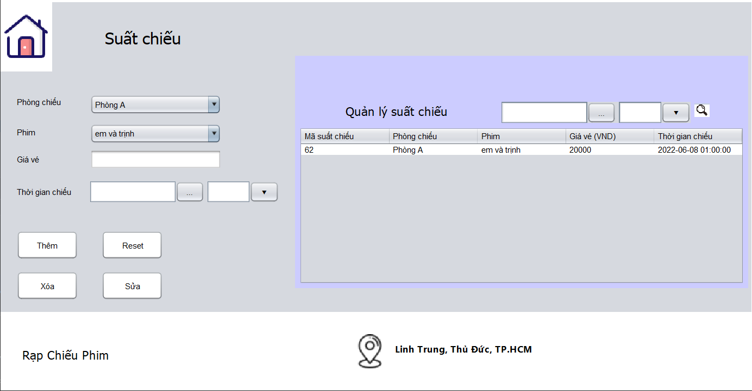 (Nơi đặt màn hình chính)

 | Tester nhập |  |  |  |  | Dev nhập
STT | Case Study | Status | Desciprtion | Bug Date | Tester | Fix Date | Dev
1 | Hiển thị | Bug | Chưa hiển thị được hết tất cả suất chiếu có trong rạp phim | 24/6/2022 | Phương
2 | Xóa | OK | Không xóa được suất chiếu | 24/6/2022 | Phương | 24/6/2022 | Phước
3 | Chọn xem | Warning | Định dạng ngày tháng chưa đúng format việt nam | 24/6/2022 | Phương
4 | Thêm | Bug | Vẫn thêm được đồng thời 2 suất chiếu như nhau | 24/6/2022 | Phương
5 | Hiển thị | OK | Các text field chưa đồng đều nhau | 24/6/2022 | Phương | 24/6/2022 | Phước

Xuất file exe
Usecase | XUẤT FILE EXE

Ngày | 25/6/2022

Người Test | PHƯỚC

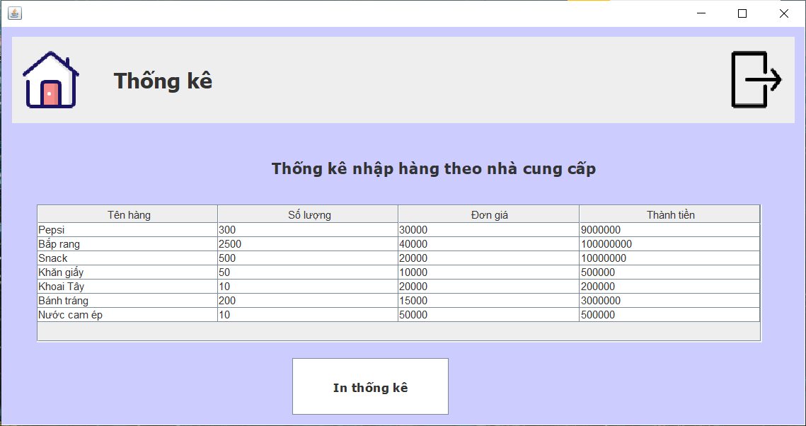
(Nơi đặt màn hình chính)

 | Tester nhập |  |  |  |  | Dev nhập
STT | Case Study | Status | Desciprtion | Bug Date | Tester | Fix Date | Dev
1 | Xuất báo cáo | Bug | Không xuất được báo cáo do lỗi đường dẫn | 25/6/2022 | Phước
2
3
4
5

Quản lý phim
Usecase | QUẢN LÝ PHIM

Ngày | 24/6/2022

Người Test | THANH PHƯƠNG

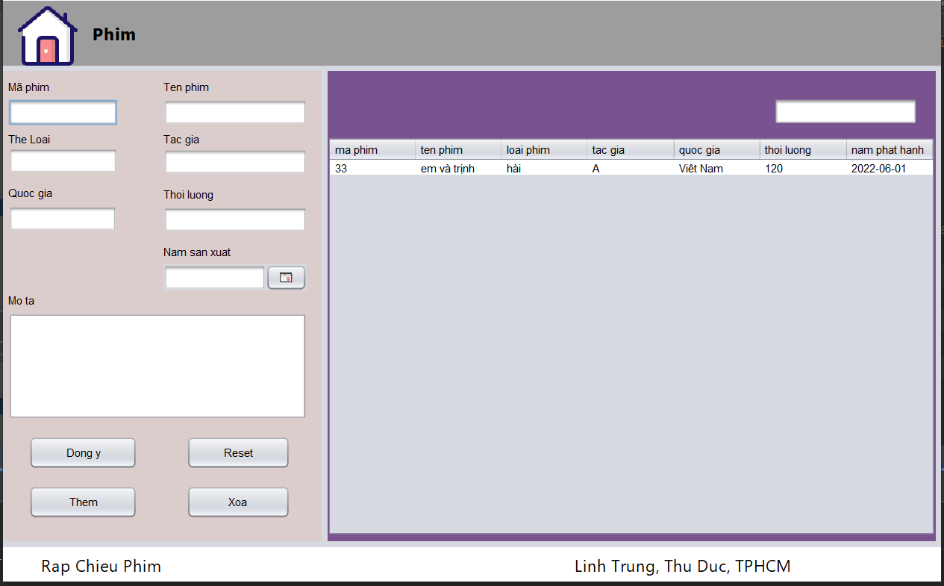 (Nơi đặt màn hình chính)

 | Tester nhập |  |  |  |  | Dev nhập
STT | Case Study | Status | Desciprtion | Bug Date | Tester | Fix Date | Dev
1 | Thêm | OK | Không thông báo thành công | 24/6/2022 | Phương | 24/6/2022 | Tuấn
2 | Thêm | OK | Thêm thành công không hiển thị ngay lúc đó | 24/6/2022 | Phương | 24/6/2022 | Tuấn
3 | Hiển thị | Warning | Định dạng ngày tháng chưa đúng format việt nam | 24/6/2022 | Phương
4 | Xóa | OK | Lỗi out of length khi xóa phim | 24/6/2022 | Phương | 24/6/2022 | Tuấn
5 | Hiển thị | OK | Các icon không hiển thị được | 24/6/2022 | Phương | 24/6/2022 | Tuấn

